Endeutament
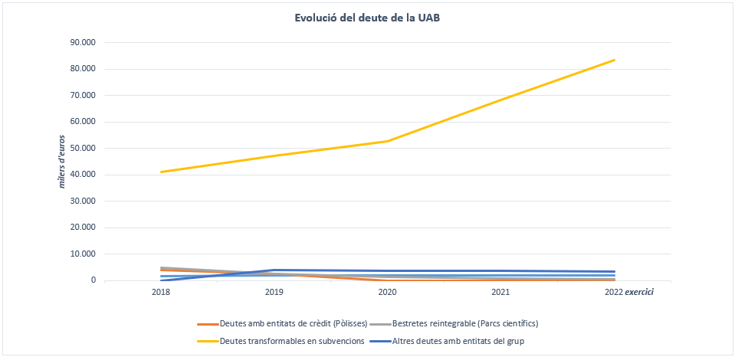
Endeutament de la Universitat Autònoma de Barcelona: deute pendent a 31 de desembre

(en euros)
 | 2018 | 2019 | 2020 | 2021 | 2022

Deutes amb entitats de crèdit (Pòlisses) | 3,809,341.83 | 2,555,795.55 | 0.00 | 0.00 | 0.00
Bestretes reintegrable de projectes de recerca i infraestructura (Parcs científics) | 3,048,795.82 | 931,640.50 | 539,462.88 | 356,013.09 | 98,811.40
Deutes transformables en subvencions | 31,431,367.74 | 38,276,411.78 | 44,311,850.25 | 62,328,852.30 | 75,490,666.63
Altres deutes amb entitats del grup | 0.00 | 187,504.97 | 187,504.97 | 187,504.97 | 187,504.97
TOTAL CURT TERMINI (inclou entitats del grup) | 38,289,505.39 | 41,951,352.80 | 45,038,818.10 | 62,872,370.36 | 75,776,983.00

Bestretes reintegrable de projectes de recerca i infraestructura (Parcs científics) | 1,737,118.26 | 1,434,843.30 | 895,380.48 | 539,317.35 | 439,755.93
Deutes transformables en subvencions | 9,664,958.65 | 8,792,790.14 | 8,341,988.65 | 5,886,226.55 | 7,965,391.77
Altres deutes amb entitats del grup | 0.00 | 3,750,099.49 | 3,562,594.52 | 3,375,089.55 | 3,187,584.58
TOTAL LLARG TERMINI (inclou entitats del grup) | 11,402,076.91 | 13,977,732.93 | 12,799,963.65 | 9,800,633.45 | 11,592,732.28

TOTAL ENDEUTAMENT | 49,691,582.30 | 55,929,085.73 | 57,838,781.75 | 72,673,003.81 | 87,369,715.28

La Universitat no té deute financer a 31 de desembre de 2022

Evolució del deute en comparació a exercicis anteriors

